Relatório Fotográfico
 |  | CHECKLIST DE ENTREGA DE OBRA

EDITAL DE CONCESSÃO: | nº 069/96 |  |  | OBJETO DO CONTRATO: | BR-116/RS, entre Camaquã (km 400,500) à Jaguarão (km 661) e BR-392/RS, km 0 (Rio Grande) ao km 199,700 (Santana da Boa Vista)
OBRA PER: | Projeto de Manutenção da Passarela Capão Seco, localizada no km 51+480 da BR-392/RS. |  |  | ANO: | 27
DATA DO RELATÓRIO : | 2025-09-30 |  |  | DATA DE CONCLUSÃO DA OBRA: | 2025-09-29

TIPO DE OBRA

 | Vias Marginais |  | OAE |  |  | Acessos |  | Interseções
1. Serviços Preliminares
1.1 | Serviços de Apoio
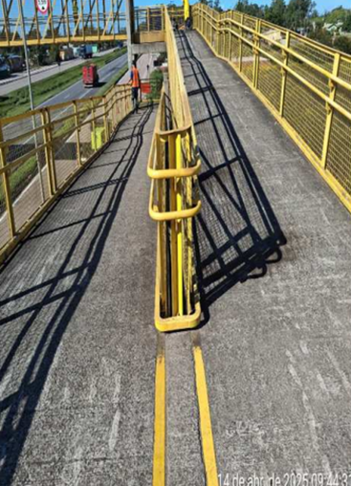 |  | 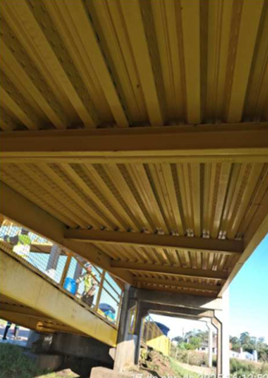 |  | 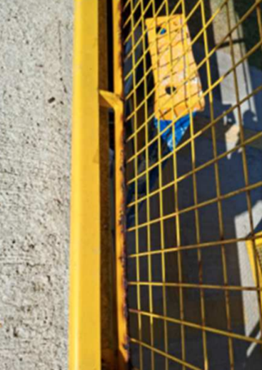 |  |  | 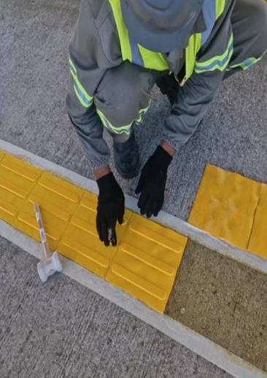
Hidrojateamento rampas e estruturas metálicas |  | Hidrojateamento estruturas metálicas |  | Tratamento de ferrugem |  |  | Instalação de podotátil
2. Infraestrutura
2.1 | Neoprene, pintura, podotátil
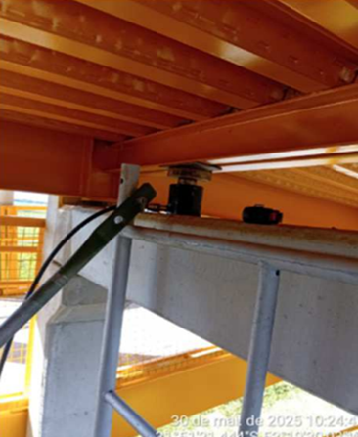 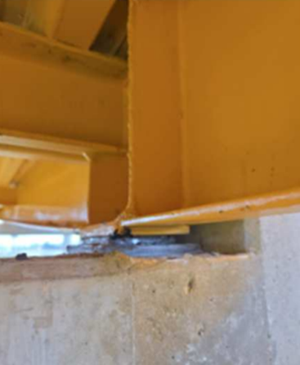 |  | 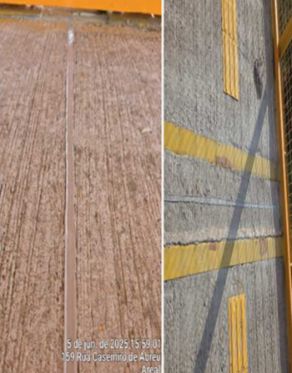 |  | 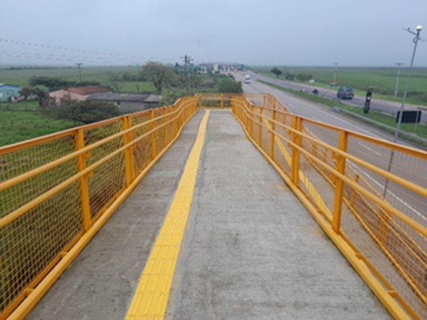 |  |  | 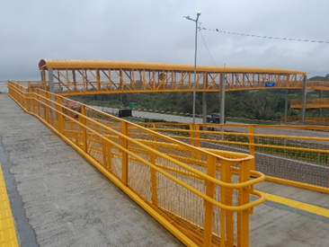
Substituição de neoprene |  | Selagem das juntas de dilatação |  | Estrutura metálica pintada e implantação podotátil |  |  | Estrutura metálica pintada e implantação podotátil
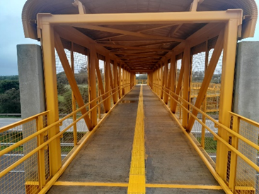 |  | 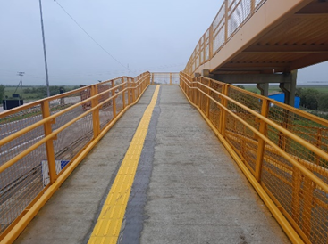 |  | 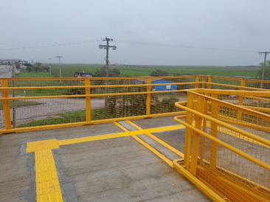 |  |  | 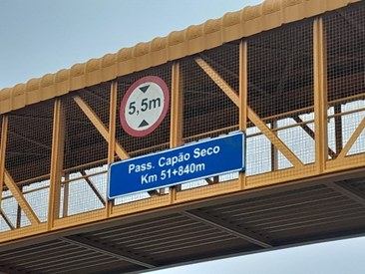
Pintura de estrutura metálica |  | Estrutura metálica pintada e implantação podotátil |  | Estrutura metálica pintada e implantação podotátil |  |  | Pintura de estrutura metálica
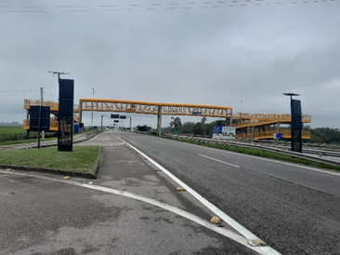 |  | 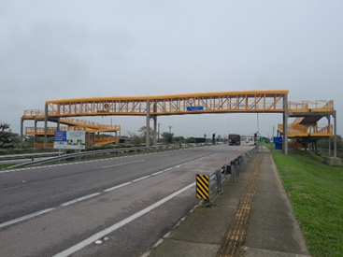
Pintura de estrutura metálica |  | Pintura de estrutura metálica
OBSERVAÇÕES:

LEGENDA DE STATUS: C: Conforme; NC: Não Conforme; NA: Não Aplicável; SIGLAS: PER: Plano de Exploração da Rodovia

